Лист1
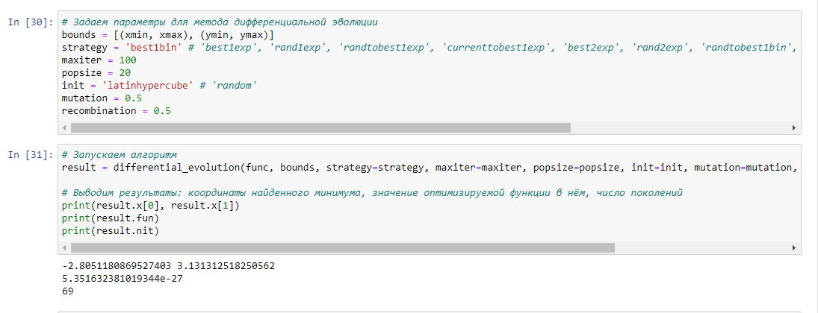

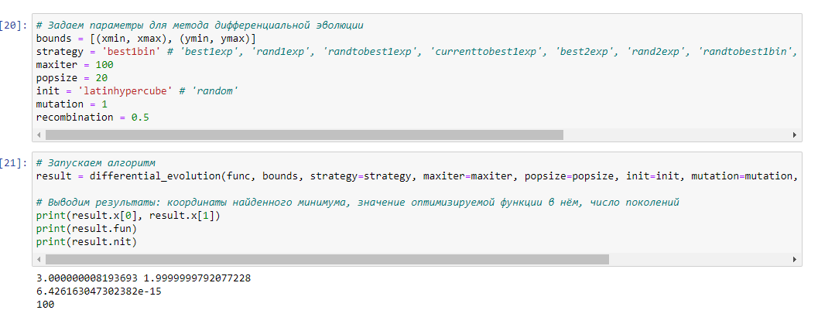
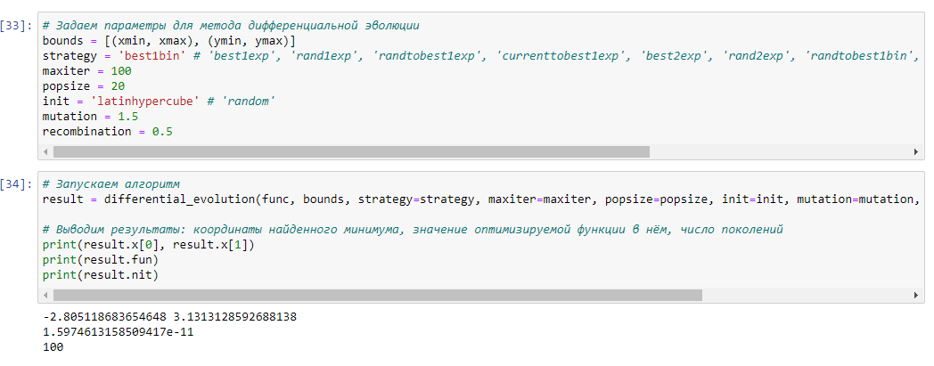
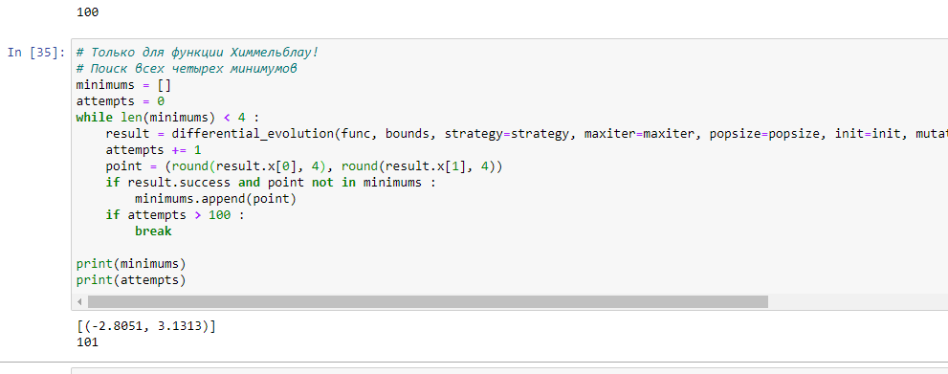
 |  |  |  |  |  |  |  |  |  |  |  |  | mutation = 1.5
Функция Химмельблау mutation = 0.5 |  |  |  |  |  |  |  | mutation = 1

 | mutation = (0.25,0.5)

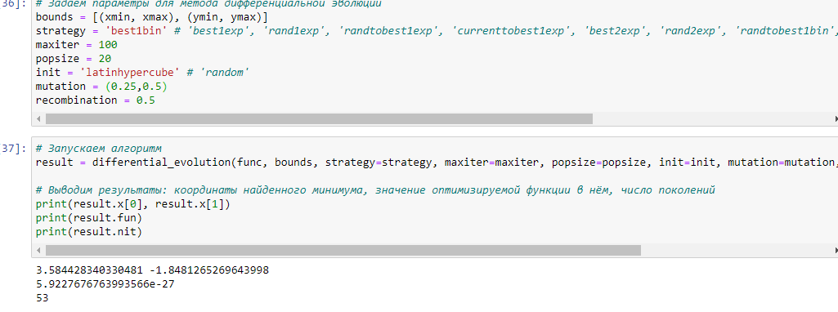
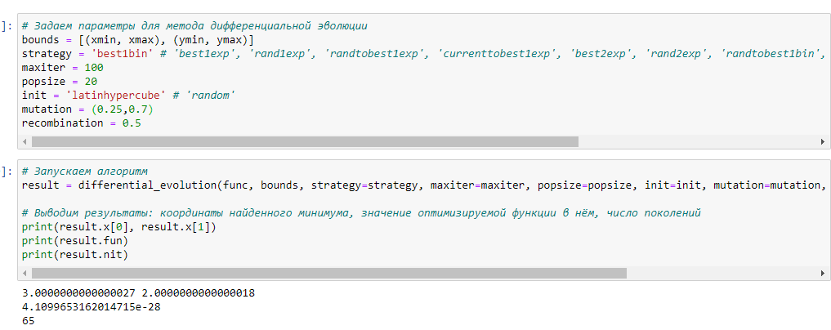
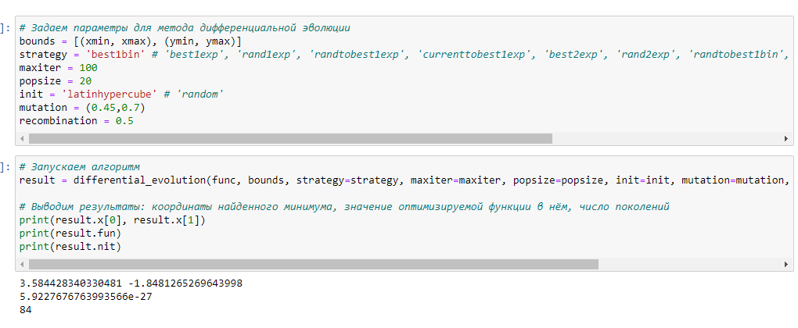
 |  |  |  |  |  |  |  |  |  | mutation = (0.25,0.7)
 |  |  |  |  |  |  |  |  |  |  |  | mutation = (0.45,0.7)
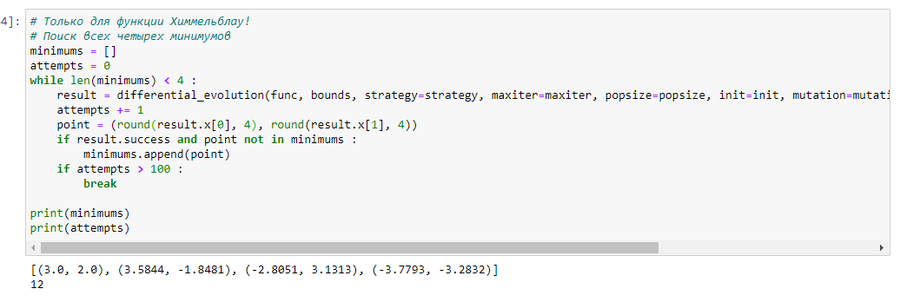

 |  | С увеличением mutation увеличивается число поколений

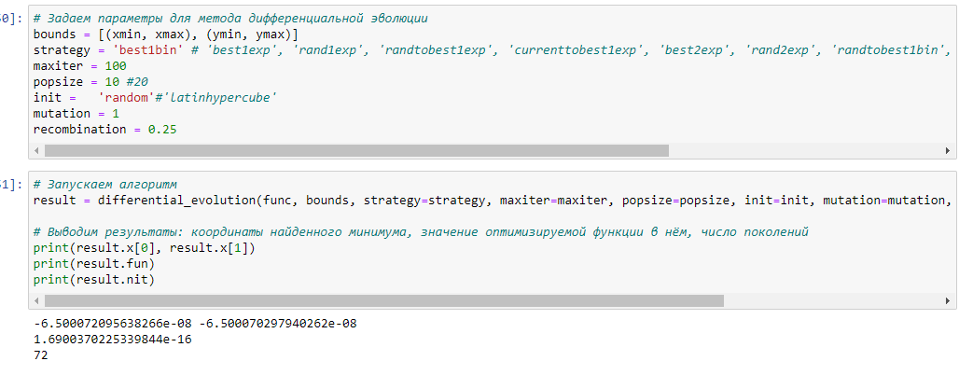

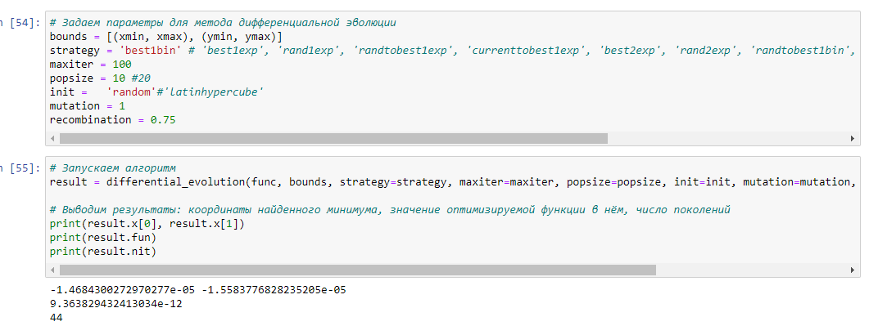
Функция Матьяса recombination = 0.25 |  |  |  |  | recombination = 0.5 |  |  |  | recombination = 0.75

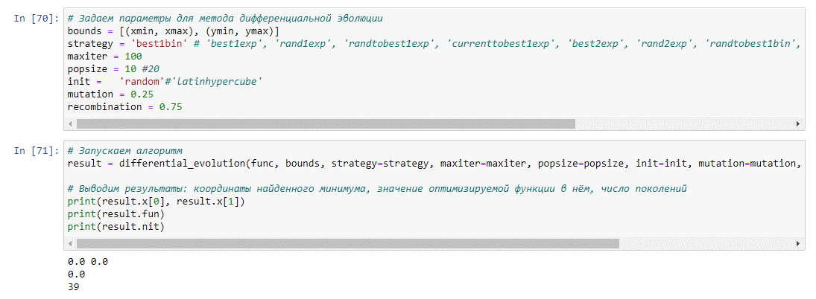
 |  |  |  | Чем больше значение recombination, ,тем больше вероятность получить в результате меньшее количество поколений
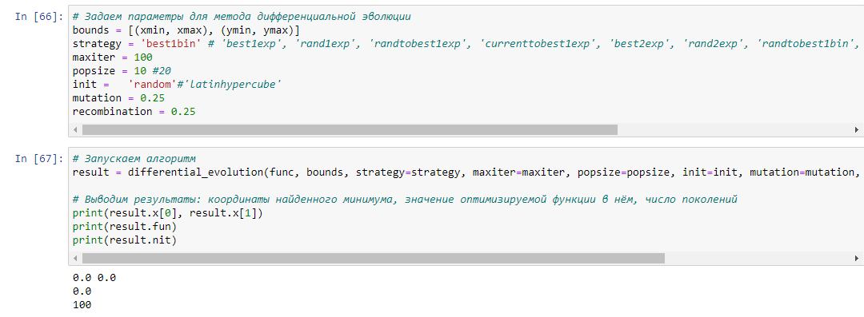
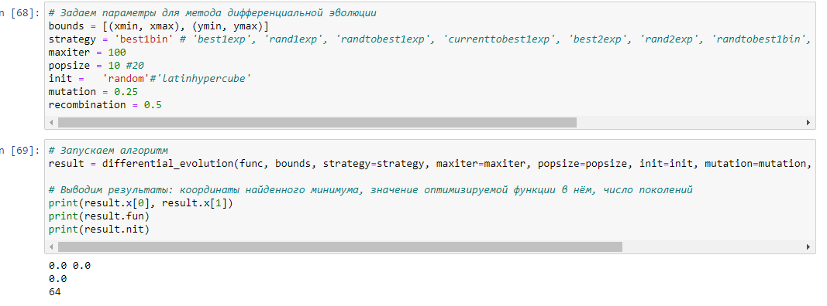
mutation = 0.25 recombination = 0.25 |  |  |  |  |  | mutation = 0.25 recombination = 0.5 |  |  |  |  | mutation = 0.25 recombination = 0.75

mutation = 0.5 recombination = 0.25
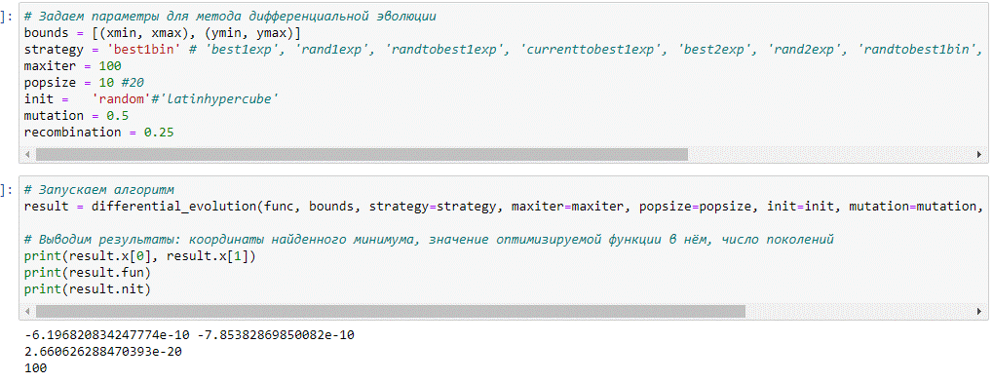
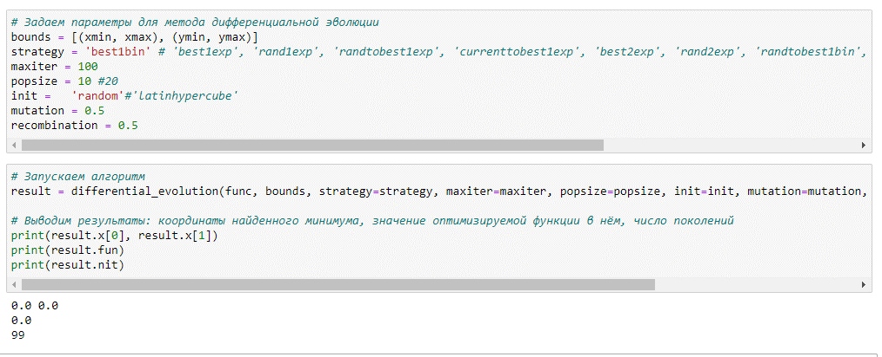
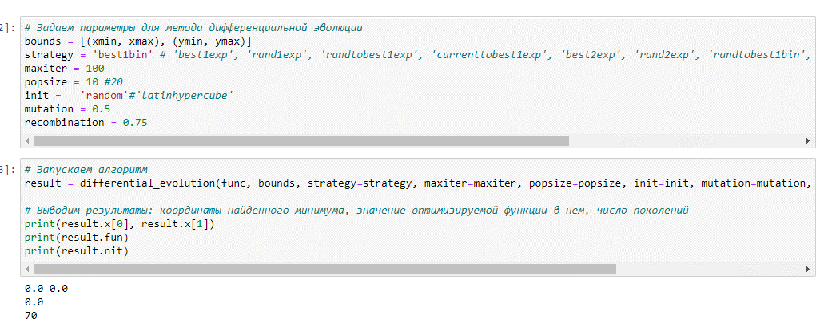
 |  |  |  |  |  | mutation = 0.5 recombination = 0.5
 |  |  |  |  |  |  |  |  |  |  | mutation = 0.5 recombination = 0.75

 |  | При увеличении параметра recombination и при показателе mutation = 0.25 и 0.5 число поколений уменьшается

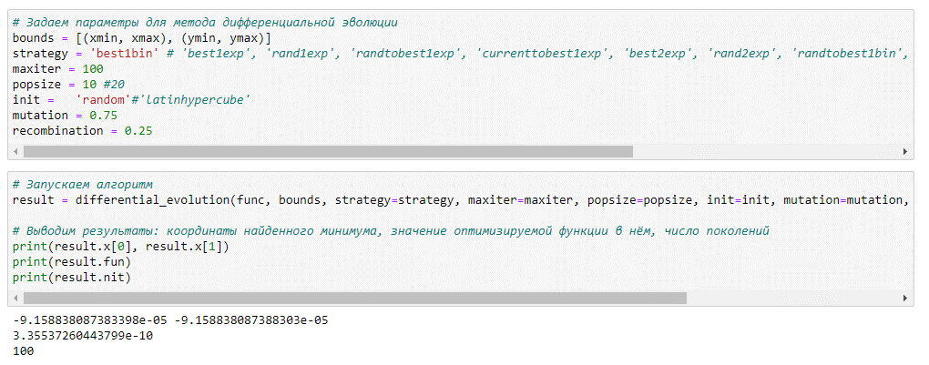
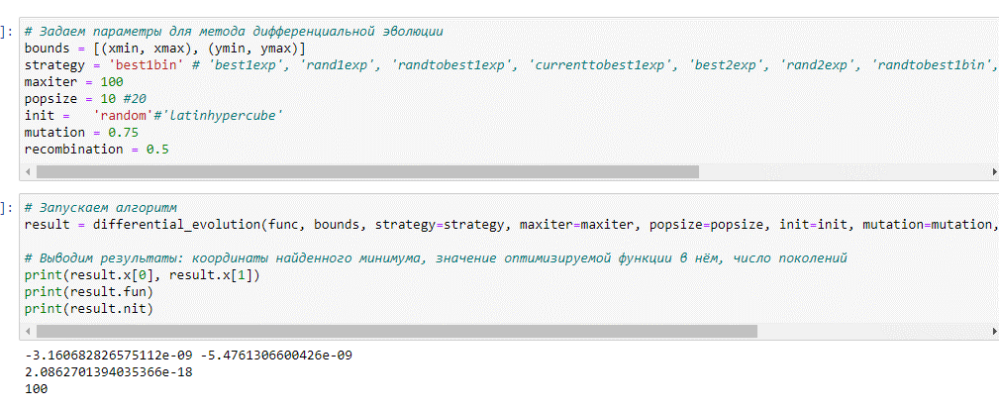
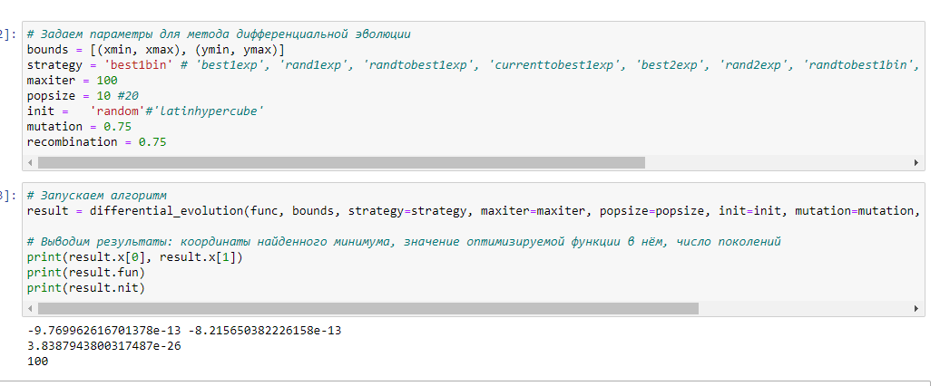
 |  |  |  |  |  |  |  |  |  |  | mutation = 0.75 recombination = 0.75
mutation = 0.75 recombination = 0.25 |  |  |  |  |  |  | mutation = 0.75 recombination = 0.5

 |  |  | Число поколений максимально, что не меняется

